setting
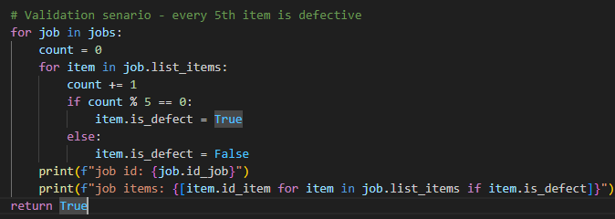
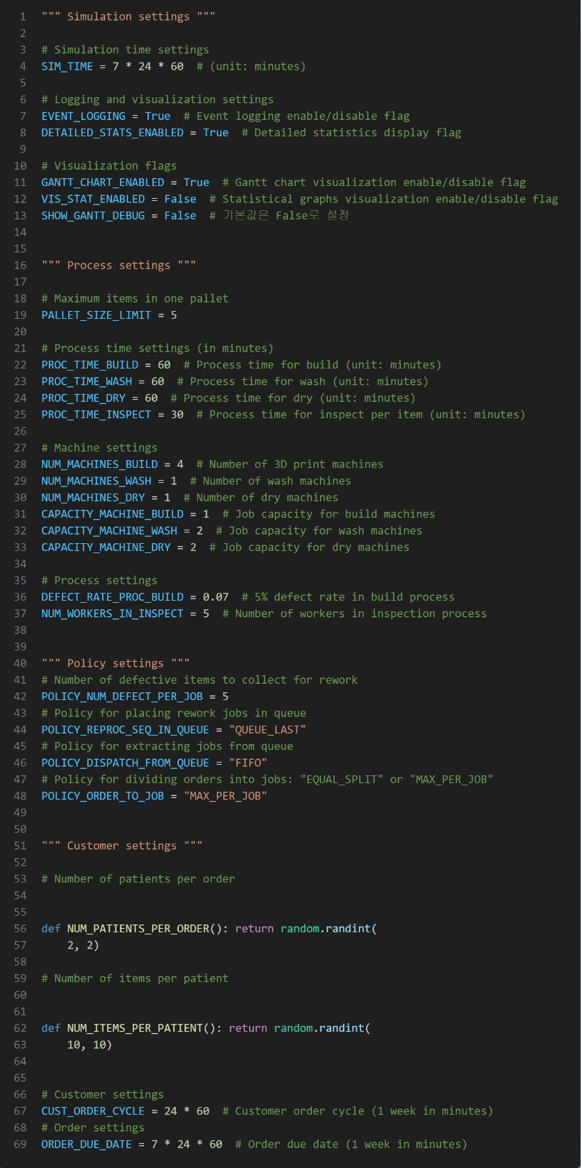
setting | validation_senario
 | every 5th item is defective.

result
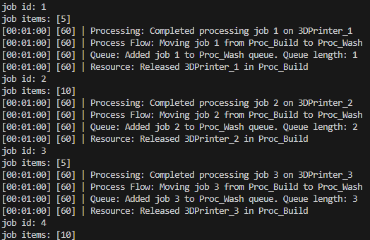
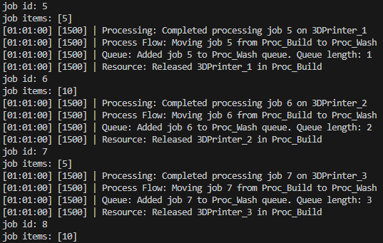
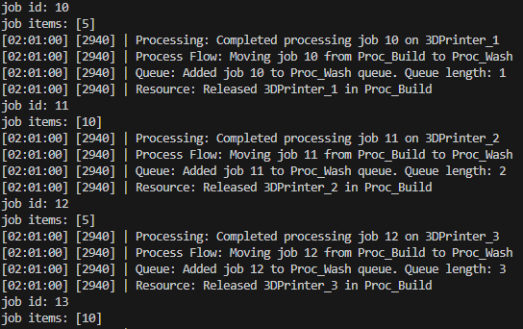
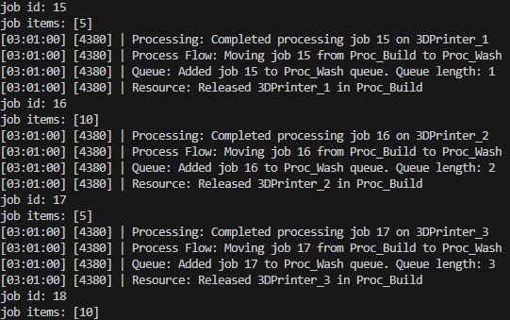
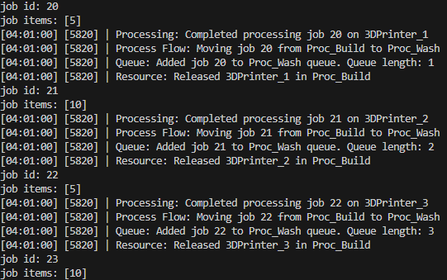
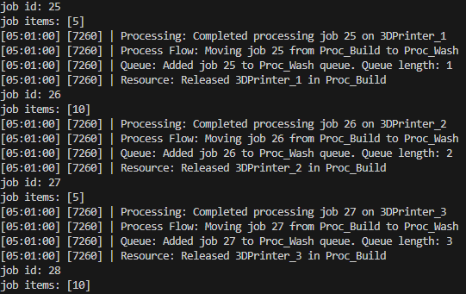
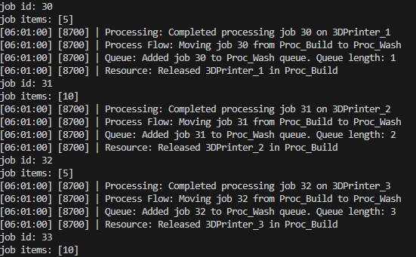
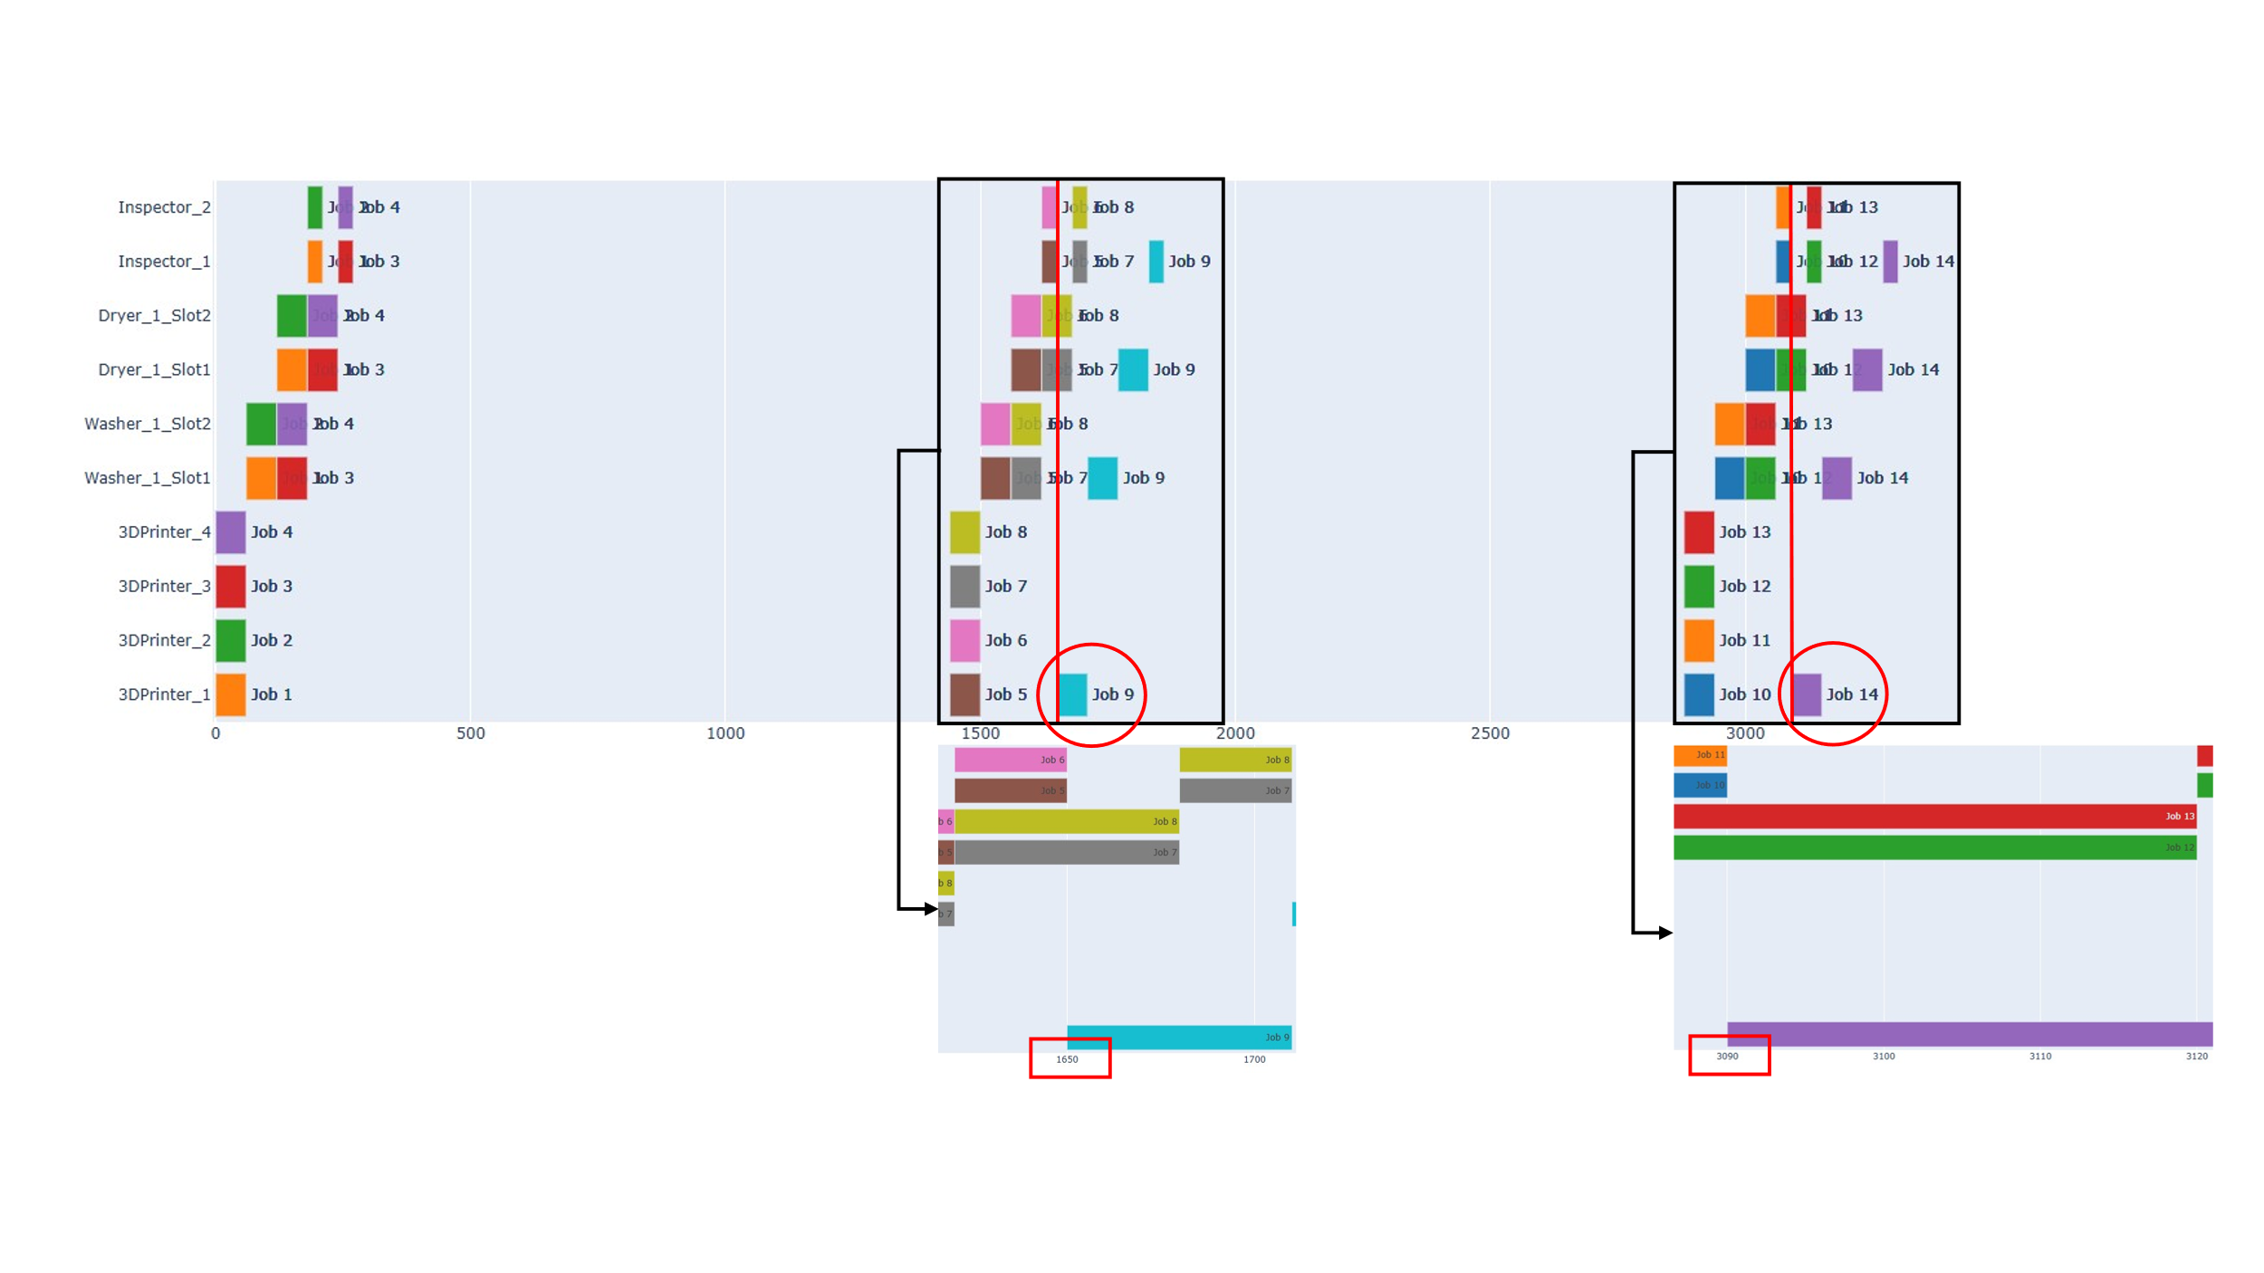
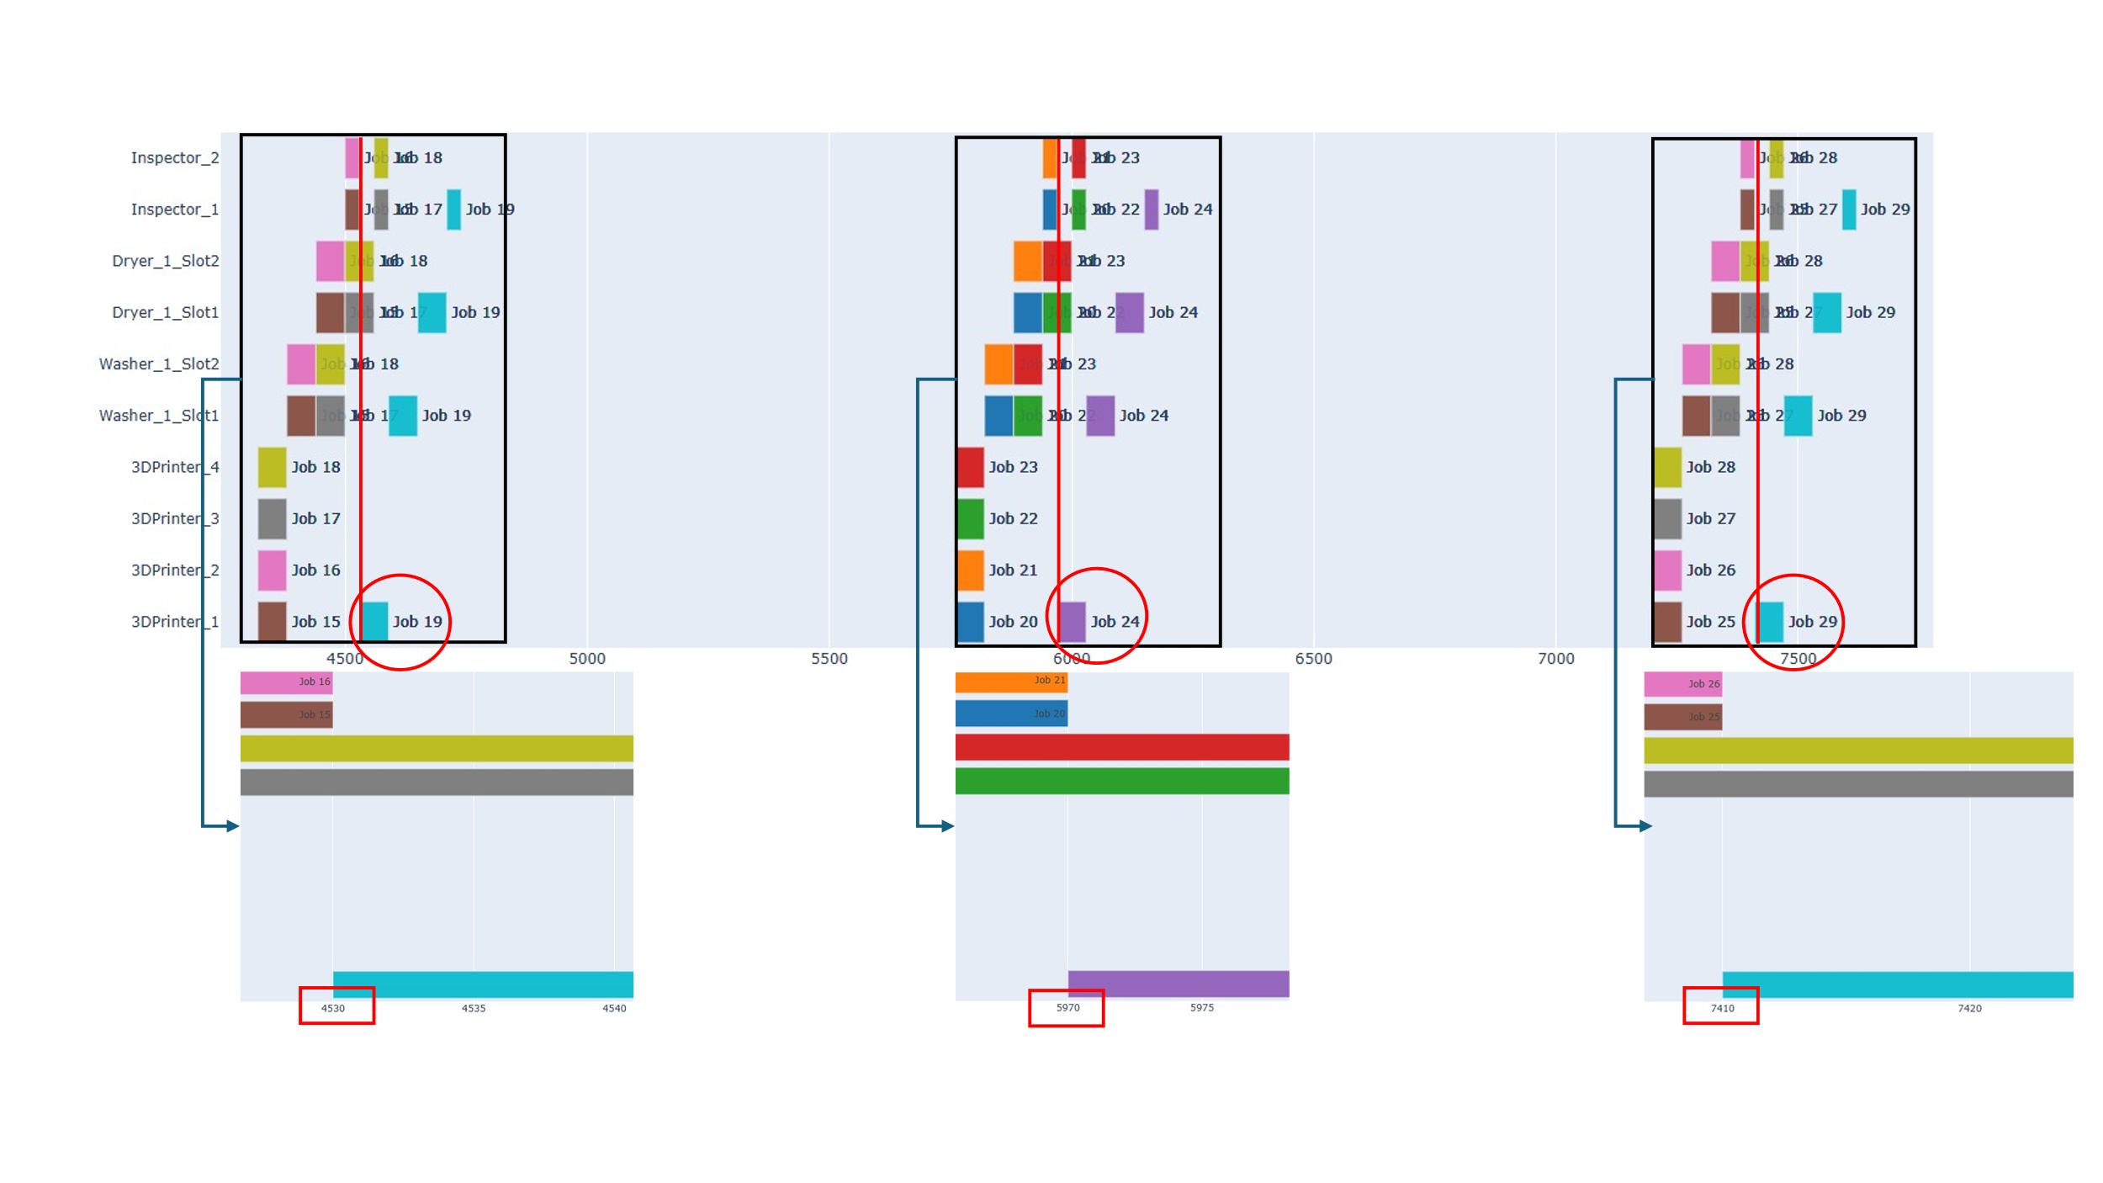
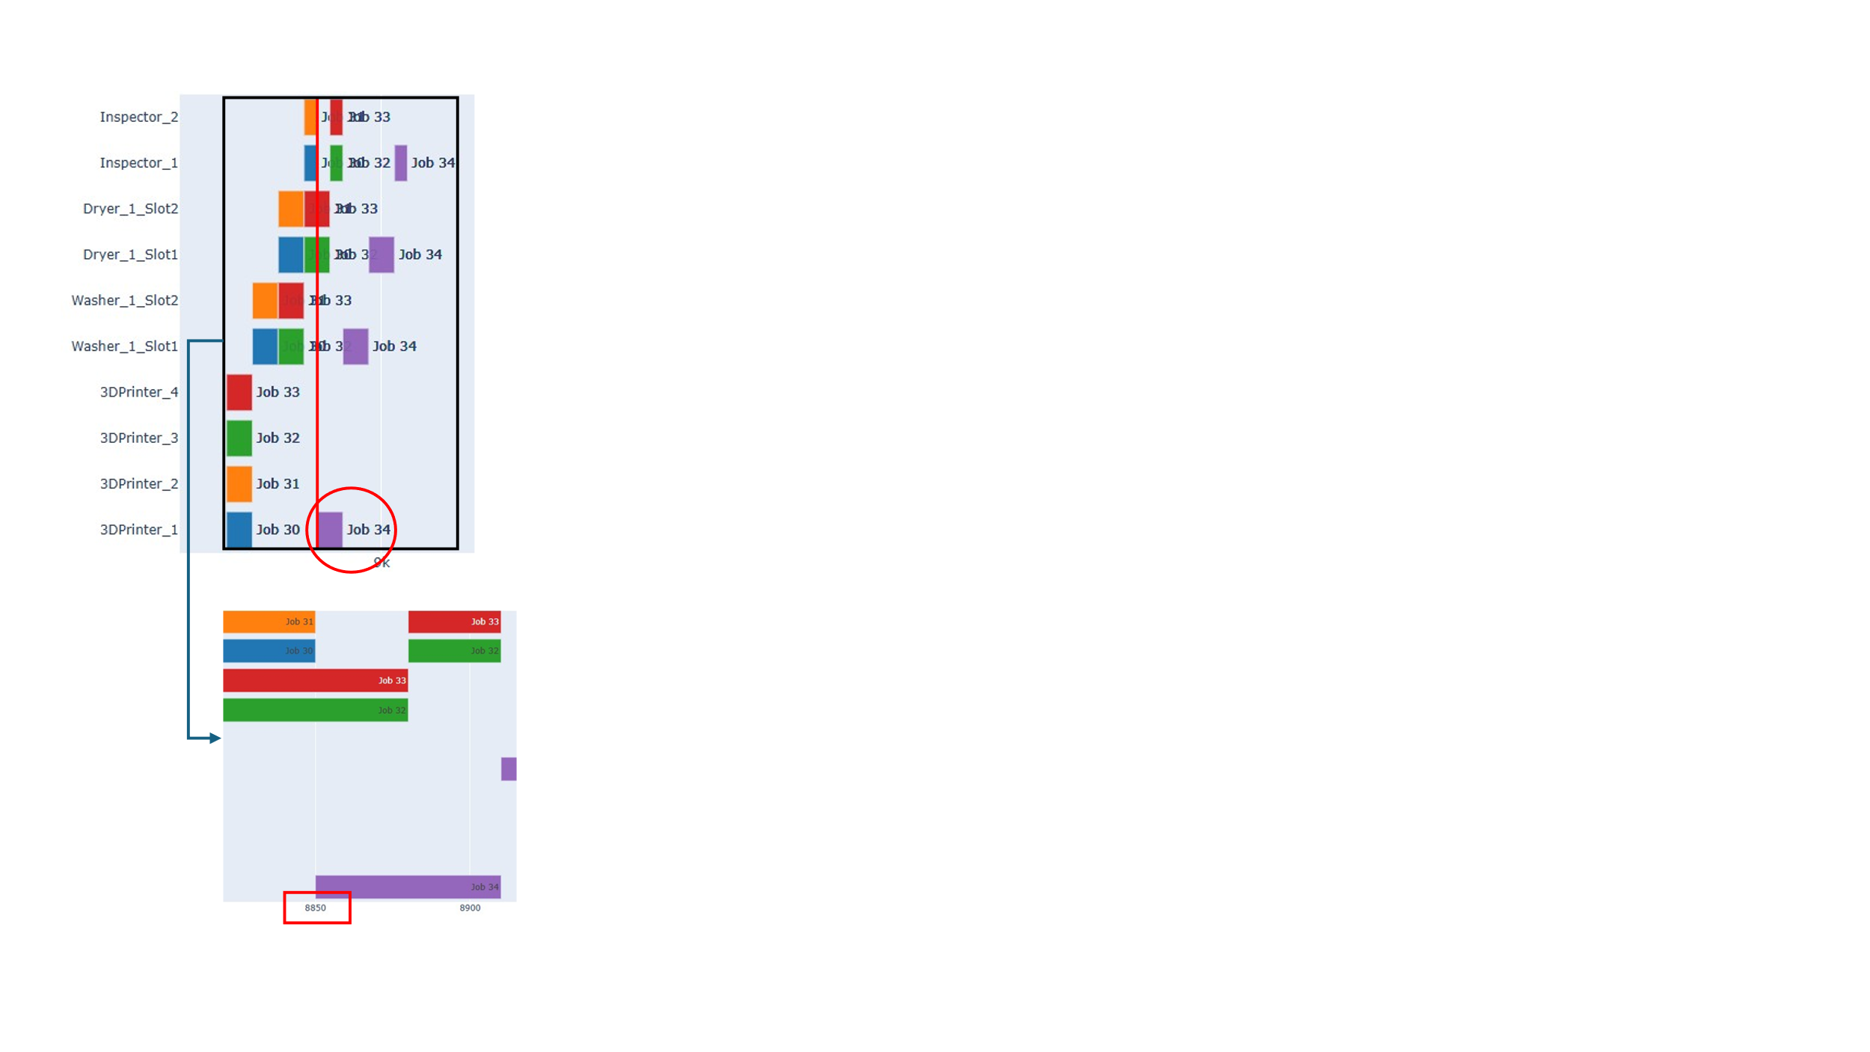
predicted result |  |  | result
Order | job_id | defect_item_id | 1. gannt chart
1 | 1 | 5
 | 2 | 10
 | 3 | 5
 | 4 | 10
2 | 5 | 5
 | 6 | 10
 | 7 | 5
 | 8 | 10
rework_job | 9 | 5
3 | 10 | 5
 | 11 | 10
 | 12 | 5
 | 13 | 10
rework_job | 14 | 5
4 | 15 | 5
 | 16 | 10
 | 17 | 5
 | 18 | 10
rework_job | 19 | 5
5 | 20 | 5
 | 21 | 10
 | 22 | 5
 | 23 | 10
rework_job | 24 | 5
6 | 25 | 5
 | 26 | 10
 | 27 | 5
 | 28 | 10
rework_job | 29 | 5
7 | 30 | 5
 | 31 | 10 | 2. terminal chart
 | 32 | 5 | (1) Job 별로 5번째 item에서 불량이 발생한는 것을 확인 | (3) rework_job이 프린트 되는 시점 및 할당되는 프린터 확인
 | 33 | 10 | (2) reprocess되는 item이 모여 rework job을 만드는 것을 확인하였고 해당 job_id도 확인
rework_job | 34 | 5

